상품제안서
샌디스크 SDDD3 5핀 OTG USB 3.0 메모리 | 상품코드: F14363

 |  |  |  |  |  |  | 02-412-0044 | www.easy1.co.kr
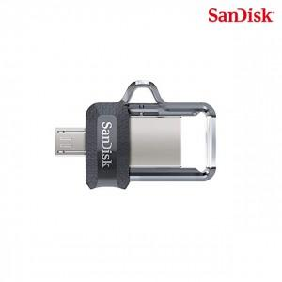

【상세/제작정보】 | pc와 안드로이드 휴대기기에서 모두 사용가능한 USB

【인쇄/포장옵션】 | 레이저 / 포장지포장

【공급단가】 | 수량 | 100~ | 300~ | 500~ | 1,000~ | 2,000~
*VAT별도 | 32G | 6,850원 | 6,740원 | 6,590원 | 6,320원 | 6,060원
 | 64G | 8,500원 | 8,370원 | 8,180원 | 7,850원 | 7,520원
 | 128G | 14,180원 | 13,960원 | 13,630원 | 13,090원 | 12,540원
 | 256G | 27,180원 | 26,760원 | 26,130원 | 25,090원 | 24,040원

【상품 URL】 | http://www.easy1.co.kr/src/goods_detail.php?gdno=14363

